상품제안서
엣지32절수첩 (HS-PP-02) | 상품코드: S22339

 |  |  |  |  |  |  | 02-713-8555 | www.synergygift.co.kr
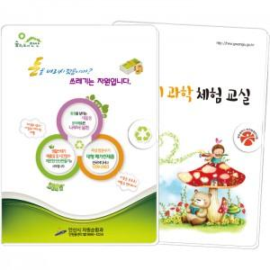

【상세/제작정보】

【인쇄/포장옵션】 | 풀칼라 / 포장불가능

【공급단가】 | 수량 | 300~ | 500~ | 1,000~ | 3,000~ | 5,000~
*VAT별도 | 80+20매 | 4,420원 | 4,030원 | 3,190원 | 3,000원 | 2,820원

【상품 URL】 | https://www.synergygift.co.kr:443/src/goods_detail.php?gdno=22339

